20230711_07
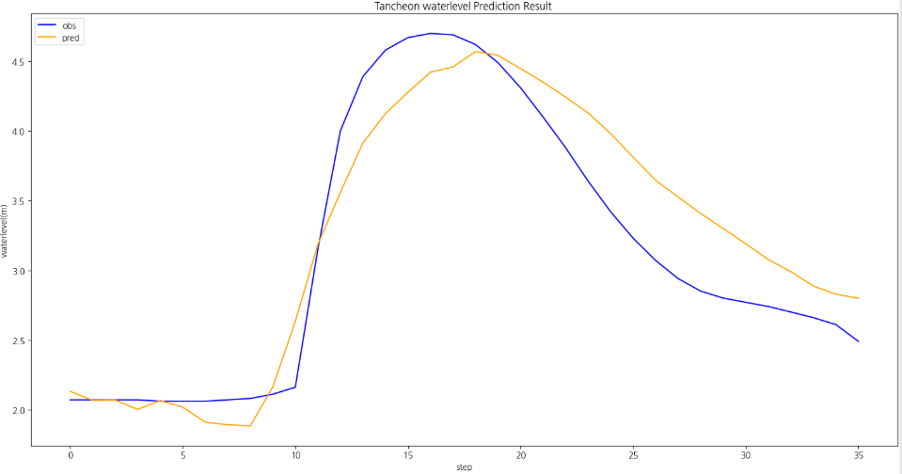
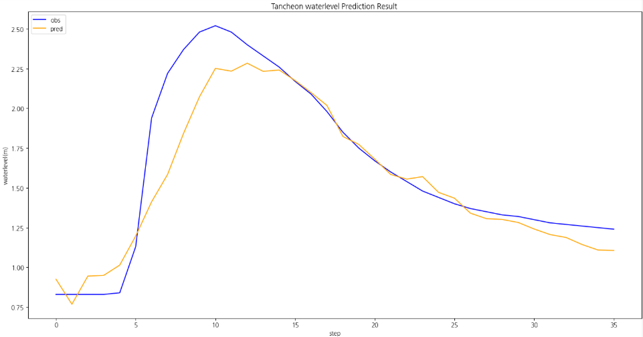
time | 서울시(대곡교) | 성남시(성남북초교) | 광주시(남한산초교) | 성남시(대장동) | 성남시(구미초교) | 성남시(한국학중앙연구원) | 성남시(궁내교)_WL | 성남시(궁내교)_Q | 서울시(대곡교)_WL | 서울시(대곡교)_Q | 대곡교_Ti | 궁내교_Ti | 성남시(궁내교)_예측WL (MAE) | 서울시(대곡교)_예측WL (MAE) | 성남시(궁내교)_예측WL (MSE) | 서울시(대곡교)_예측WL (MSE) | MAE
7/11/23 | 0 | 0 | 0 | 0 | 0 | 0 | 0.89 | 5.66 | 2.12 | 11.48 | 0 | 0
7/11/23 | 0 | 0 | 0 | 0 | 0 | 0 | 0.89 | 5.66 | 2.12 | 11.48 | 0 | 0 |  |  |  |  | 궁내교
7/11/23 | 0 | 0 | 0 | 0 | 0 | 0 | 0.89 | 5.66 | 2.12 | 11.48 | 0 | 0 |  |  |  |  | r2 | 0.86
7/11/23 | 0 | 0 | 0 | 0 | 0 | 0 | 0.89 | 5.66 | 2.11 | 11.48 | 0 | 0 |  |  |  |  | mse | 0.04
20230711 07시 궁내교
 | 유역강우 | 관측수위 | 예측수위 (MAE) | 예측수위 (MSE)
 | 0 | 0.89
 | 0 | 0.89
 | 0 | 0.89
 | 0 | 0.89
 | 0 | 0.89
 | 0 | 0.89
 | 0 | 0.89
 | 0 | 0.89
 | 0 | 0.89
 | 0 | 0.88
 | 0 | 0.88
 | 0 | 0.88
 | 0 | 0.88
 | 0 | 0.88
 | 0 | 0.87
 | 0 | 0.87
 | 0 | 0.86
 | 0 | 0.86
 | 0 | 0.86
 | 0 | 0.85
 | 0 | 0.85
 | 0 | 0.85
 | 0 | 0.85
 | 0 | 0.85
 | 0 | 0.84
 | 0 | 0.84
 | 0 | 0.84
 | 0 | 0.84
 | 0 | 0.84
 | 0 | 0.84
 | 0 | 0.84
 | 0 | 0.83
 | 0 | 0.83
 | 0 | 0.83
 | 0 | 0.83
 | 0 | 0.83
 | 0.451 | 0.83 | 0.93 | 0.74
 | 4.621 | 0.83 | 0.77 | 0.77
 | 4.571 | 0.83 | 0.95 | 0.84
 | 8.68 | 0.83 | 0.95 | 0.89
 | 8.939 | 0.84 | 1.01 | 1.11
 | 10.011 | 1.13 | 1.20 | 1.39
 | 8.793 | 1.94 | 1.41 | 1.67
 | 5.745 | 2.22 | 1.58 | 1.86
 | 7.721 | 2.37 | 1.84 | 2.15
 | 8.024 | 2.48 | 2.07 | 2.24
 | 1.878 | 2.52 | 2.25 | 2.28
 | 0 | 2.48 | 2.23 | 2.29
 | 0 | 2.4 | 2.28 | 2.29
 | 0 | 2.33 | 2.23 | 2.26
...
20230711 07시 대곡교
 | 유역강우 | 관측수위 | 예측수위 (MAE) | 예측수위 (MSE)
 | 0 | 2.12
 | 0 | 2.12
 | 0 | 2.12
 | 0 | 2.11
 | 0 | 2.11
 | 0 | 2.11
 | 0 | 2.11
 | 0 | 2.11
 | 0 | 2.11
 | 0 | 2.1
 | 0 | 2.1
 | 0 | 2.09
 | 0 | 2.09
 | 0 | 2.09
 | 0 | 2.09
 | 0 | 2.08
 | 0 | 2.08
 | 0 | 2.08
 | 0 | 2.08
 | 0 | 2.08
 | 0 | 2.08
 | 0 | 2.08
 | 0 | 2.08
 | 0 | 2.08
 | 0 | 2.08
 | 0 | 2.08
 | 0 | 2.08
 | 0 | 2.08
 | 0 | 2.08
 | 0 | 2.07
 | 0 | 2.07
 | 0 | 2.07
 | 0 | 2.07
 | 0 | 2.07
 | 0 | 2.07
 | 0 | 2.07
 | 0.125 | 2.07 | 2.06 | 2.13
 | 1.097 | 2.07 | 2.04 | 2.07
 | 1.501 | 2.07 | 2.03 | 2.07
 | 2.222 | 2.07 | 1.98 | 2.00
 | 1.865 | 2.06 | 1.99 | 2.06
 | 3.221 | 2.06 | 2.00 | 2.02
 | 3.851 | 2.06 | 1.92 | 1.91
 | 7.627 | 2.07 | 1.90 | 1.89
 | 10.635 | 2.08 | 1.98 | 1.88
 | 5.367 | 2.11 | 2.18 | 2.16
 | 1.192 | 2.16 | 2.44 | 2.63
 | 1.068 | 3.15 | 2.97 | 3.18
 | 0.016 | 4 | 3.19 | 3.56
 | 0 | 4.39 | 3.40 | 3.91
...
7/11/23 | 0 | 0 | 0 | 0 | 0 | 0 | 0.89 | 5.66 | 2.11 | 10.91 | 0 | 0 |  |  |  |  | mae | 0.13
7/11/23 | 0 | 0 | 0 | 0 | 0 | 0 | 0.89 | 5.66 | 2.11 | 10.91 | 0 | 0 |  |  |  |  | rmse | 0.20
7/11/23 | 0 | 0 | 0 | 0 | 0 | 0 | 0.89 | 5.66 | 2.11 | 10.91 | 0 | 0
7/11/23 | 0 | 0 | 0 | 0 | 0 | 0 | 0.89 | 5.66 | 2.11 | 10.35 | 0 | 0 |  |  |  |  | 대곡교
7/11/23 | 0 | 0 | 0 | 0 | 0 | 0 | 0.89 | 5.66 | 2.11 | 10.35 | 0 | 0 |  |  |  |  | r2 | 0.71
7/11/23 | 0 | 0 | 0 | 0 | 0 | 0 | 0.88 | 5.33 | 2.1 | 9.8 | 0 | 0 |  |  |  |  | mse | 0.26
7/11/23 | 0 | 0 | 0 | 0 | 0 | 0 | 0.88 | 5.33 | 2.1 | 9.8 | 0 | 0 |  |  |  |  | mae | 0.41
7/11/23 | 0 | 0 | 0 | 0 | 0 | 0 | 0.88 | 5.33 | 2.09 | 9.8 | 0 | 0 |  |  |  |  | rmse | 0.51
7/11/23 | 0 | 0 | 0 | 0 | 0 | 0 | 0.88 | 5.33 | 2.09 | 9.8 | 0 | 0
7/11/23 | 0 | 0 | 0 | 0 | 0 | 0 | 0.88 | 5.33 | 2.09 | 9.27 | 0 | 0
7/11/23 | 0 | 0 | 0 | 0 | 0 | 0 | 0.87 | 5 | 2.09 | 9.27 | 0 | 0 |  |  |  |  | MSE
7/11/23 | 0 | 0 | 0 | 0 | 0 | 0 | 0.87 | 5 | 2.08 | 9.27 | 0 | 0
7/11/23 | 0 | 0 | 0 | 0 | 0 | 0 | 0.86 | 4.69 | 2.08 | 9.27 | 0 | 0 |  |  |  |  | 궁내교
7/11/23 | 0 | 0 | 0 | 0 | 0 | 0 | 0.86 | 4.69 | 2.08 | 9.27 | 0 | 0 |  |  |  |  | r2 | 0.92
7/11/23 | 0 | 0 | 0 | 0 | 0 | 0 | 0.86 | 4.69 | 2.08 | 8.75 | 0 | 0 |  |  |  |  | mse | 0.02
7/11/23 | 0 | 0 | 0 | 0 | 0 | 0 | 0.85 | 4.38 | 2.08 | 8.75 | 0 | 0 |  |  |  |  | mae | 0.12
7/11/23 | 0 | 0 | 0 | 0 | 0 | 0 | 0.85 | 4.38 | 2.08 | 8.75 | 0 | 0 |  |  |  |  | rmse | 0.15
7/11/23 | 0 | 0 | 0 | 0 | 0 | 0 | 0.85 | 4.38 | 2.08 | 8.75 | 0 | 0
7/11/23 | 0 | 0 | 0 | 0 | 0 | 0 | 0.85 | 4.38 | 2.08 | 8.75 | 0 | 0 |  |  |  |  | 대곡교
7/11/23 | 0 | 0 | 0 | 0 | 0 | 0 | 0.85 | 4.38 | 2.08 | 9.27 | 0 | 0 |  |  |  |  | r2 | 0.87
7/11/23 | 0 | 0 | 0 | 0 | 0 | 0 | 0.84 | 4.08 | 2.08 | 8.75 | 0 | 0 |  |  |  |  | mse | 0.12
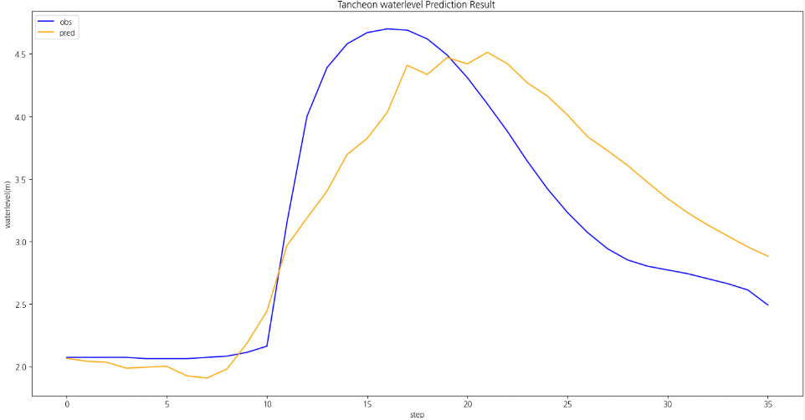
7/11/23 | 0 | 0 | 0 | 0 | 0 | 0 | 0.84 | 4.08 | 2.08 | 8.75 | 0 | 0 |  |  |  |  | mae | 0.28
7/11/23 | 0 | 0 | 0 | 0 | 0 | 0 | 0.84 | 4.08 | 2.08 | 8.75 | 0 | 0 |  |  |  |  | rmse | 0.34
7/11/23 | 0 | 0 | 0 | 0 | 0 | 0 | 0.84 | 4.08 | 2.08 | 8.75 | 0 | 0
7/11/23 | 0 | 0 | 0 | 0 | 0 | 0 | 0.84 | 4.08 | 2.08 | 8.75 | 0 | 0
7/11/23 | 0 | 0 | 0 | 0 | 0 | 0 | 0.84 | 4.08 | 2.07 | 8.75 | 0 | 0
7/11/23 | 0 | 0 | 0 | 0 | 0 | 0 | 0.84 | 4.08 | 2.07 | 8.75 | 0 | 0
7/11/23 | 0 | 0 | 0 | 0 | 0 | 0 | 0.83 | 3.79 | 2.07 | 8.75 | 0 | 0
7/11/23 | 0 | 0 | 0 | 0 | 0 | 0 | 0.83 | 3.79 | 2.07 | 8.75 | 0 | 0
7/11/23 | 0 | 0 | 0 | 0 | 0 | 0 | 0.83 | 3.79 | 2.07 | 8.75 | 0 | 0
7/11/23 | 0 | 0 | 0 | 0 | 0 | 0 | 0.83 | 3.79 | 2.07 | 8.75 | 0 | 0
7/11/23 | 0 | 0 | 0 | 0 | 0 | 0 | 0.83 | 3.79 | 2.07 | 8.75 | 0 | 0
7/11/23 | 0 | 0 | 0 | 0 | 1 | 0 | 0.83 | 3.79 | 2.07 | 8.75 | 0.125 | 0.451 | 0.93 | 2.06 | 0.74 | 2.13
7/11/23 | 0 | 0 | 0 | 3 | 7 | 0 | 0.83 | 3.79 | 2.07 | 8.75 | 1.097 | 4.621 | 0.77 | 2.04 | 0.77 | 2.07
7/11/23 | 0 | 0 | 0 | 0 | 10 | 1 | 0.83 | 3.79 | 2.07 | 8.75 | 1.501 | 4.571 | 0.95 | 2.03 | 0.84 | 2.07
7/11/23 | 0 | 0 | 0 | 3 | 16 | 0 | 0.83 | 3.79 | 2.07 | 8.75 | 2.222 | 8.68 | 0.95 | 1.98 | 0.89 | 2.00
7/11/23 | 0 | 0 | 0 | 10 | 9 | 0 | 0.84 | 4.08 | 2.06 | 8.75 | 1.865 | 8.939 | 1.01 | 1.99 | 1.11 | 2.06
7/11/23 | 0 | 0 | 0 | 8 | 13 | 4 | 1.13 | 15.84 | 2.06 | 8.25 | 3.221 | 10.011 | 1.20 | 2.00 | 1.39 | 2.02
7/11/23 | 3 | 1 | 0 | 10 | 8 | 5 | 1.94 | 75.45 | 2.06 | 8.75 | 3.851 | 8.793 | 1.41 | 1.92 | 1.67 | 1.91
7/11/23 | 5 | 5 | 3 | 7 | 3 | 16 | 2.22 | 108.59 | 2.07 | 9.27 | 7.627 | 5.745 | 1.58 | 1.90 | 1.86 | 1.89
7/11/23 | 6 | 16 | 8 | 11 | 4 | 9 | 2.37 | 129.52 | 2.08 | 10.35 | 10.635 | 7.721 | 1.84 | 1.98 | 2.15 | 1.88
7/11/23 | 4 | 7 | 9 | 8 | 9 | 1 | 2.48 | 147.64 | 2.11 | 17.28 | 5.367 | 8.024 | 2.07 | 2.18 | 2.24 | 2.16
7/11/23 | 0 | 2 | 3 | 2 | 2 | 0 | 2.52 | 155 | 2.16 | 21.78 | 1.192 | 1.878 | 2.25 | 2.44 | 2.28 | 2.63
7/11/23 | 2 | 2 | 0 | 0 | 0 | 0 | 2.48 | 147.64 | 3.15 | 149.52 | 1.068 | 0 | 2.23 | 2.97 | 2.29 | 3.18
7/11/23 | 0 | 0 | 1 | 0 | 0 | 0 | 2.4 | 133.99 | 4 | 306.47 | 0.016 | 0 | 2.28 | 3.19 | 2.29 | 3.56
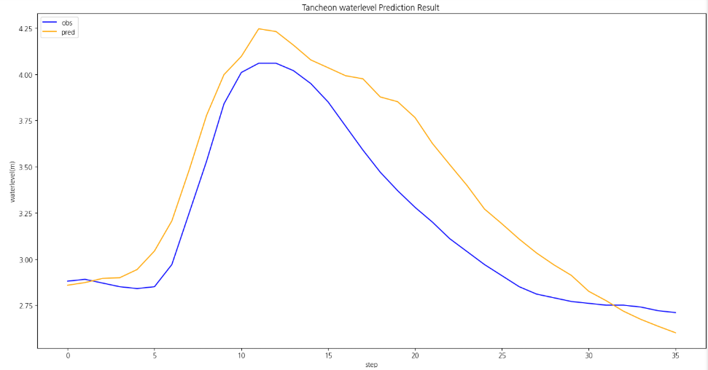
7/11/23 | 0 | 0 | 0 | 0 | 0 | 0 | 2.33 | 123.71 | 4.39 | 407.22 | 0 | 0 | 2.23 | 3.40 | 2.26 | 3.91
7/11/23 | 0 | 0 | 0 | 0 | 0 | 0 | 2.26 | 113.95 | 4.58 | 467.73 | 0 | 0 | 2.24 | 3.69 | 2.14 | 4.12
7/11/23 | 0 | 0 | 0 | 0 | 0 | 1 | 2.17 | 102.12 | 4.67 | 501.78 | 0.251 | 0.061 | 2.18 | 3.82 | 2.08 | 4.28
7/11/23 | 0 | 0 | 0 | 0 | 0 | 0 | 2.09 | 92.27 | 4.7 | 509.54 | 0 | 0 | 2.10 | 4.03 | 2.00 | 4.42
7/11/23 | 2 | 1 | 1 | 0 | 0 | 0 | 1.98 | 79.73 | 4.69 | 501.78 | 0.711 | 0 | 2.02 | 4.41 | 1.83 | 4.46
7/11/23 | 0 | 0 | 0 | 0 | 0 | 1 | 1.85 | 66.35 | 4.62 | 471.44 | 0.251 | 0.061 | 1.82 | 4.33 | 1.66 | 4.57
7/11/23 | 0 | 0 | 1 | 0 | 0 | 0 | 1.75 | 57.07 | 4.49 | 424.51 | 0.016 | 0 | 1.77 | 4.47 | 1.51 | 4.54
7/11/23 | 0 | 0 | 0 | 0 | 0 | 0 | 1.67 | 50.27 | 4.31 | 367.46 | 0 | 0 | 1.68 | 4.42 | 1.44 | 4.45
7/11/23 | 0 | 0 | 0 | 0 | 0 | 0 | 1.6 | 44.75 | 4.1 | 309.36 | 0 | 0 | 1.58 | 4.51 | 1.43 | 4.35
7/11/23 | 0 | 0 | 0 | 0 | 0 | 0 | 1.54 | 40.34 | 3.88 | 246.78 | 0 | 0 | 1.56 | 4.42 | 1.45 | 4.24
7/11/23 | 0 | 0 | 0 | 0 | 0 | 0 | 1.48 | 36.2 | 3.64 | 217.77 | 0 | 0 | 1.57 | 4.27 | 1.43 | 4.13
7/11/23 | 0 | 0 | 0 | 0 | 0 | 0 | 1.44 | 33.6 | 3.42 | 175.7 | 0 | 0 | 1.47 | 4.16 | 1.40 | 3.98
7/11/23 | 0 | 0 | 0 | 0 | 0 | 0 | 1.4 | 31.11 | 3.23 | 142.63 | 0 | 0 | 1.44 | 4.01 | 1.41 | 3.81
7/11/23 | 0 | 0 | 0 | 0 | 0 | 0 | 1.37 | 29.33 | 3.07 | 117.79 | 0 | 0 | 1.34 | 3.84 | 1.40 | 3.65
7/11/23 | 0 | 0 | 0 | 0 | 0 | 0 | 1.35 | 28.18 | 2.94 | 99.62 | 0 | 0 | 1.31 | 3.73 | 1.36 | 3.53
7/11/23 | 0 | 0 | 0 | 0 | 0 | 0 | 1.33 | 27.05 | 2.85 | 89.35 | 0 | 0 | 1.30 | 3.61 | 1.31 | 3.41
7/11/23 | 0 | 0 | 0 | 0 | 0 | 0 | 1.32 | 26.5 | 2.8 | 83.84 | 0 | 0 | 1.28 | 3.47 | 1.29 | 3.30
7/11/23 | 0 | 0 | 0 | 0 | 0 | 0 | 1.3 | 25.34 | 2.77 | 80.6 | 0 | 0 | 1.24 | 3.34 | 1.32 | 3.19
7/11/23 | 0 | 0 | 0 | 0 | 0 | 0 | 1.28 | 24.13 | 2.74 | 77.41 | 0 | 0 | 1.21 | 3.23 | 1.33 | 3.08
7/11/23 | 0 | 0 | 0 | 0 | 0 | 0 | 1.27 | 23.54 | 2.7 | 73.25 | 0 | 0 | 1.19 | 3.13 | 1.32 | 2.99
7/11/23 | 0 | 0 | 0 | 0 | 0 | 0 | 1.26 | 22.95 | 2.66 | 69.18 | 0 | 0 | 1.14 | 3.04 | 1.24 | 2.89
7/11/23 | 0 | 0 | 0 | 0 | 0 | 0 | 1.25 | 22.36 | 2.61 | 64.22 | 0 | 0 | 1.11 | 2.95 | 1.28 | 2.83
7/11/23 | 0 | 0 | 0 | 0 | 0 | 0 | 1.24 | 21.78 | 2.49 | 52.95 | 0 | 0 | 1.11 | 2.88 | 1.31 | 2.80

